Facturation horaires
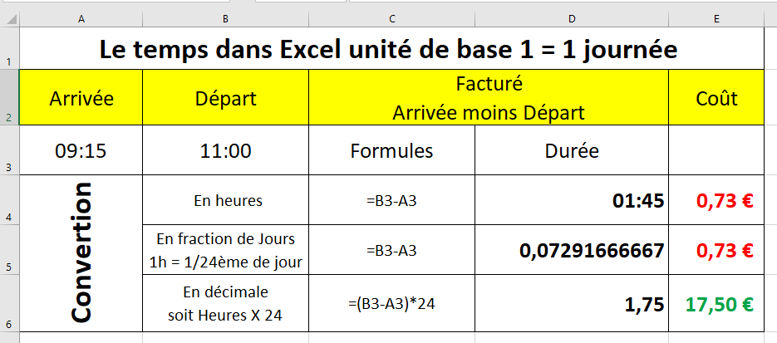
Les heures facturées, doivent être converties en système décimal pour pouvoir être multipliées par exemple, par un tarif horaire (10€). Reproduire les tableaux ci-dessous, entrer les formules, le nombre d'heures à facturer et le coût.

Combien d'heures facturées ?
Pour quel coût
Combien d'heures facturées ?
Minimum facturation 2 heures.
Pour quel coût

Arrivée | Départ | Facturées | Coùt |  | Arrivée | Départ | Facturées | Coùt
9:15:00 | 11:00:00 | 1.75 | 17.50 € |  | 9:15:00 | 11:00:00 | 2 | 20.00 €
 |  | en décimal |  |  | =SI((G8-F8)*24<2;2;(G8-F8)*24) |  |  | =H8*10
 |  | =(B8-A8)*24 | =10*C8
 |  |  |  |  | Arrivée | Départ | Facturées | Coùt
 |  |  |  |  | 9:15:00 | 12:00:00 | 2.75 | 27.50 €
 |  |  |  |  | =SI((G12-F12)*24<2;2;(G12-F12)*24) |  |  | =H12*10

 |  |  |  | OU
Arrivée | Départ | Facturées | Coût |  | Arrivée | Départ | Facturées | Coût
9:15:00 | 11:00:00 | 1:45:00 | 17.50 € |  | 9:15:00 | 11:00:00 | 1:45:00 | 20.00 €

 |  | En heure |  |  |  |  | =G18-F18 | =SI(H18*2)<2;2*10;(H18*24)*10)
 |  | =B16-A16 | =(10*C16)*24
 |  |  |  |  | Arrivée | Départ | Facturées | Coût
 |  |  |  |  | 9:15:00 | 12:00:00 | 2:45:00 | 27.50 €

 |  |  |  |  |  |  | =G23-F23 | =SI(H23*24<2;2*10;(H23*24)*10)

